功能变更历程
2019-01-11
 | 供应商报价采用.xlsx文件
 | 文件上传功能
 | 报价文件校验（暂略 固定末班）
 | 报价数据导入
 | 采购中心二次审核采购计划 1采购计划指定1供应商
 | 接口返回的日期、时间统一转换格式检查（怀疑是EF CORE工程没有处理）

2019.3-2019.5
1 | 导出采用xlsx格式，否则某些手机无法打开 | node.js | 因特殊问题目前是node.js导出 | 已完成
2 | 商品类目、商品采用xlsx模板导入并统一管理，管理功能下放给供应商不容易统一且不好管理 将采购类型、商品类目、商品计量单位、商品 | 接口、管理后台 | 采购固定模板和客户端单独导入导出保存 | 已完成
3 | 之前对于计量单位统一为KG，但供应商除粮油外几乎按斤计价，对供应商的数据采用斤作为重量单位显示 | 接口、管理后台 | 采用商品单位关联定义、有系统管理员决定商品的计量单位 | 已完成
4 | 流程操作提交需要弹出提示，否则很容易点错 | 前端 | 前端弹出提示 | 已完成
5 | 供应商报价需要初审、复审2次审核，复审后才生效 | 前端、接口 | 统一增加审核模块 | 已完成 | 当前接口、数据库已修改
6 | 采购计划除了初审、复审、还需要增加三审（总经理审核）才能生效 | 前端、接口 | 统一增加审核模块 | 已完成 | 当前接口、数据库已修改
7 | 订单根据三审状态进行判断、后续收货、部分收货、条件查询筛选、导出等内部条件变化 | 接口 | 常量定义数据、接口内部参数变动 | 已完成 | 当前接口、数据库已修改
8 | 最终收获完成后，偶尔有收获后发现因质量问题还需要退货的情况（如粮油） 协商的处理方式是对原有订单明细增加退货数量字段 |  | 主要针对粮油、使用频率低，先保证其他功能稳定 | 已完成 | 接口数据库修改中 | 增加了退货表
9 | 退货由需求部门根据订单发起、采购中心审核一次、供应商确认 |  |  | 已完成 | 接口数据库修改中
10 | 采购需求部门需要周期性对在库商品数量录入(月度、季度) |  |  |  | 接口数据库修改中
11 | 管理中心可以导出盘点表 |  |  |  | 接口数据库修改中
12 | 增加权限判断所有接口传入WechatID | 前端、接口 |  | 已完成
13 | 增加系统管理后台、对微信id、权限隐射的台账导出及导入功能 |  |  |  | 当前接口、数据库已修改
14 | 微信通知根据上述关联人员进行通知 |  | 微信通知接口由接口层内部调用 |  | 未开始
15 | 采购需求部门收获页面 需要看到收货单的送货数量 |  | 前端 | 已完成
16 | 采购需求部门-报价查看-增加商品筛选(多选) |  | 前端修改
17 | 采购需求部门-报价查看-较上一次有报价变化的商品前置 |  | 主要是接口变化、可能需要特殊颜色提示 |  | 以前有现成的价格浮动变化的字段需要再看看
18 | 系统管理后台导入数据不做物理删除、均采用禁用方式失效、以保证历史数据完整性 |  |  |  | 当前接口、数据库已修改
19 | 希望像长安系统类似增加 1、根据微信人员职位关联到系统角色定义（被挡） 2、流程图中能够直观展现当前流程位置（后期可简化处理） 3、审核希望做会签 减少1、2、3次反复审核次数（被挡） | 暂不响应 | 微信内部没有角色且受限于微信接口、联调不便、后期变动容易带来影响 明确告知项目小没有按照工作流引擎方式设计 流程图前端组件不支持、建议后期实现一个流程节点排布在单线段上方式的 我个人建议类似于右图 后续再实现 图下方显示状态变化及时间点的列表
20 | 域名调整 | 前端、域名、nginx | wxadmin.changan-hotel.cn wx.changan-hotel.cn | 已完成

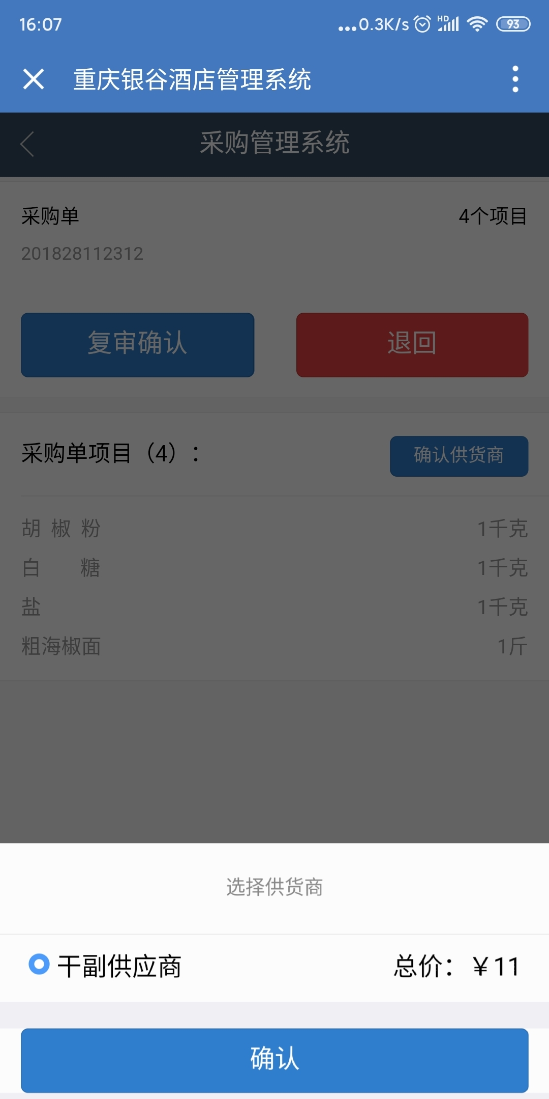
2019.12
1 | 有商品的地方都要显示规格
2 | 采购审核的时候，没有关联供应商报价明细 |  | 以前接口中有：点击查看报价明细（需求的具体货物无报价的实际考虑为无货） 要检查下代码实际怎么用的

